PtS
Calculadora del "Tiempo medio de Supervivencia (tS)" y de la "Prolongación del Tiempo medio de Supervivencia (PtS)"

20130110-ECA CouAA322 22m, CaPr-Met ResCast noQMT [abira vs plac], +SLE. Ryan
Ryan CJ, Smith MR, de Bono JS on behalf of the; COU-AA-302 Investigators. Abiraterone in metastatic prostate cancer without previous chemotherapy. N Eng J Med. 2013 Jan 10;368(2):138-48
Suervivencia global | Área Bajo la Curva (ABC) por píxeles |  |  |  | Supervivencia | meses |  |  |  |  | 244,214 | 0 | 255
1 | 15650 |  |  |  | 100.0% | 24 |  |  |  |  | 245,231 | 0 | 255
2 | 13872 |  |  |  |  | El área de referencia representa | 24 | meses |  |  | 245,521 | 0 | 255
3 | 13665
 |  |  | Área Bajo la Curva (ABC) por píxeles | Tiempo medio de Supervivencia (tS) |  |  | Tiempo medio que permenecen sin supervivencia
 |  | Área de referencia | 15650 | 24.0 | meses |  | 0.00 | meses
 |  | TDA + Abiraterona + Prednisona, n = 546 | 13872 | 21.3 | meses |  | 2.73 | meses
 |  | TDA + Prednisona, n = 542 | 13665 | 21.0 | meses |  | 3.04 | meses

 |  |  |  | Diferencia | 0.32 | meses | en | 24 | meses
 |  |  |  |  | 9.66 | días | en | 24 | meses

Tabla ... : Cálculo del "Tiempo medio de Supervivencia"(tS) por las áreas bajo las curvas |  |  |  |  |  | MEDIANAS DE SUPERVIVENCIA GLOBAL
 | TDA + Abiraterona + Prednisona, n = 546 | TDA + Prednisona, n = 542 |  |  |  | TDA + Abiraterona + Prednisona, n = 546 | TDA + Prednisona, n = 542
En un área de: | Media tS, | Media tS; | Dif Medias = PtS, | Dif Medias = PtSLEv, |  | Mediana de S | Mediana de S | Prolongación de la Mediana S
24 meses | meses | meses | meses | días |  | meses | meses | meses

Suervivencia global | 21.27 | 20.96 | 0.32 | 9.7 |  | no alcanzada | 27.2 | -----

Abreviaturas: tS: tiempo medio de supervivencia; PtS: prolongación del tiempo mediode supervivencia.
 |  |  |  |  |  |  | meses |  |  | días
 |  |  |  |  |  | Resto de t sin éxito | 2.73 | 11.4% |  | 83
 |  |  |  |  |  | PtS por la intervención | 0.32 | 1.3% |  | 10
 |  |  |  |  |  | tS sin la intervención | 21.0 | 87.3% |  | 638
 |  |  |  |  |  |  | 24.00 |  |  | 731

Tiempo medio de supervivencia y Prolongación del tiempo medio de supervivencia

PtSLEv
Calculadora del "Tiempo de Supervivencia Libre de Evento" (tSLEv) y de la "Prolongación del Tiempo de Supervivencia Libre de Evento (PtSLEv)"

20130110-ECA CouAA322 22m, CaPr-Met ResCast noQMT [abira vs plac], +SLE. Ryan
Ryan CJ, Smith MR, de Bono JS on behalf of the; COU-AA-302 Investigators. Abiraterone in metastatic prostate cancer without previous chemotherapy. N Eng J Med. 2013 Jan 10;368(2):138-48
Suupervivencia libre de enfermedad (radiográficamente) | Área Bajo la Curva (ABC) por píxeles |  |  |  | Supervivencia | meses
1 | 15678 |  |  |  | 100.0% | 24 |  |  |  |  | 238,138 | 0 | 255
2 | 9864 | 7155 |  |  |  | El área de referencia representa | 24 | meses |  |  | 237,223 | 0 | 255
3 | 7155 |  |  |  |  |  |  |  |  |  | 237,890 | 0 | 255
 |  |  | Área Bajo la Curva (ABC) por píxeles | Tiempo medko de Supervivencia Libre de Evento (tSLEv) |  |  | Tiempo medio que permenecen con evento
 |  | Área de referencia | 15678 | 24.0 | meses |  | 0.00 | meses
 |  | TDA + Abiraterona + Prednisona, n = 546 | 9864 | 15.1 | meses |  | 8.90 | meses
 |  | TDA + Prednisona, n = 542 | 7155 | 11.0 | meses |  | 13.05 | meses

 |  |  |  | Diferencia | 4.1 | meses | en | 24 | meses
 |  |  |  |  | 126.2 | días | en | 24 | meses

Tabla ... : Cálculo del "Tiempo de Supervivencia Libre de Evento"(tSLEv) por las áreas bajo las curvas |  |  |  |  |  | MEDIANAS DE SUPERVIVENCIA LIBRE DE ENFERMEDAD
 | TDA + Abiraterona + Prednisona, n = 546 | TDA + Prednisona, n = 542 |  |  |  | TDA + Abiraterona + Prednisona, n = 546 | TDA + Prednisona, n = 542
En un área de: | Media tSLEv, | Media tSLEv, | Dif Medias = PtSLEv, | Dif Medias = PtSLEv, |  | Mediana de SLEv | Mediana de SLEv | Prolongación de la Mediana SLEv
24 meses | meses | meses | meses | días |  | meses | meses | meses

Suupervivencia libre de enfermedad (radiográficamente) | 15.10 | 10.95 | 4.15 | 126.2 |  | 16.5 | 8.3 | 8.2

Abreviaturas: tSLEv: tiempo de supervivencia libre de evento; PtSLEv: prolongación del tiempo de supervivencia libre de evento.
 |  |  |  |  |  |  | meses |  |  | días
 |  |  |  |  |  | Resto de t sin éxito | 8.90 | 37.1% |  | 271
 |  |  |  |  |  | PtSLEv por la intervención | 4.15 | 17.3% |  | 126
 |  |  |  |  |  | tSLEv sin la intervención | 11.0 | 45.6% |  | 333
 |  |  |  |  |  |  | 24.00 |  |  | 731
Prolongación del tiempo medio de Supervivencia Libre de Evento (PtSLEv)

3 t biográf
Calculadora del "Tiempo medio de Supervivencia vivido SIN evento, vivido CON evento, y de Mortalidad" desde las áreas bajo las curvas.
Abreviaturas: ABC: área bajo la curva; DES: diferencia estadísticamente significativa; tS: tiempo medio de supervivencia; tSLEv: tiempo medio de supervivencia libre de evento.

20130110-ECA CouAA322 22m, CaPr-Met ResCast noQMT [abira vs plac], +SLE. Ryan
Ryan CJ, Smith MR, de Bono JS on behalf of the; COU-AA-302 Investigators. Abiraterone in metastatic prostate cancer without previous chemotherapy. N Eng J Med. 2013 Jan 10;368(2):138-48
 |  | ABC de tSLEv por píxeles | ABC de tS por píxeles | Supervivencia | meses
 | Área de referencia | 15678 | 15650 | 100.0% | 24
 | TDA + Abiraterona + Prednisona, n = 546 | 9864 | 13872 |  | El área de referencia representa | 24 | meses
 | TDA + Prednisona, n = 542 | 7155 | 13665

 |  | tSLEv | tS
 |  | meses | meses
 | Área de referencia | 24.0 | 24.0
 | TDA + Abiraterona + Prednisona, n = 546 | 15.1 | 21.3
 | TDA + Prednisona, n = 542 | 11.0 | 21.0

Tres tiempos biográficos: Tiempos de Supervivencia vivido sin enfermedad, vivido con enfermedad y de Mortalidad.
Tabla ...: Diferencias en la distribución de "Tiempo medio de Supervivencia vivido SIN evento, vivido CON evento, y de Mortalidad"
 |  | TDA + Abiraterona + Prednisona, n = 546 | TDA + Prednisona, n = 542
En un área de: |  | Media, | Media,
24 meses |  | meses con TDA + Abiraterona + Prednisona, n = 546 | meses con TDA + Prednisona, n = 542
 | tS vivido SIN evento | 15.10 | 10.95
 | tS vivido CON Evento | 6.17 | 10.00
 | t de Mortalidad | 2.73 | 3.04
Total t analizado |  | 24.0 | 24.0

PtSLEv x Rg1
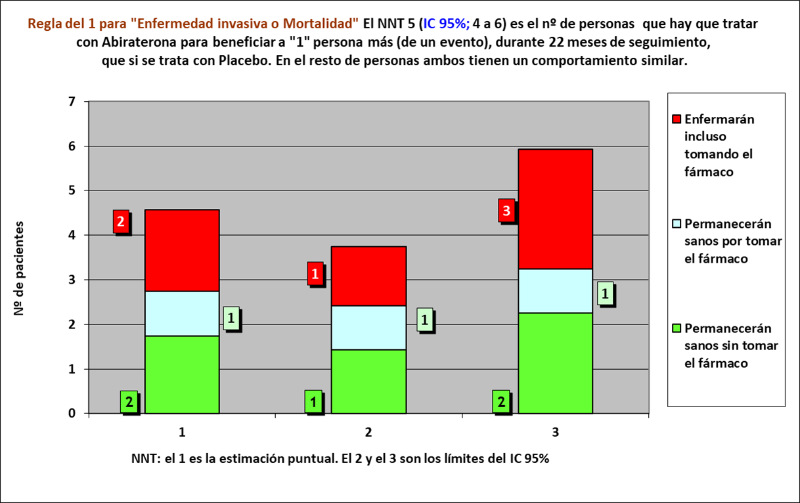
Gráfico PtSLEv x Rg 1 |  |  |  |  |  |  | 20130110-ECA CouAA322 22m, CaPr-Met ResCast noQMT [abira vs plac], +SLE. Ryan
NNT | 5.0 | 2 | 1 | 2 |  |  | Ryan CJ, Smith MR, de Bono JS on behalf of the; COU-AA-302 Investigators. Abiraterone in metastatic prostate cancer without previous chemotherapy. N Eng J Med. 2013 Jan 10;368(2):138-48

 | meses | meses de los 5 del grupo Interv | meses de los 5 del grupo Contr
Resto de t sin éxito | 8.90 | 45 | 65
PtSLEv por la intervención | 4.15 | 75
tSLEv sin la intervención | 10.95 |  | 55
 | 24.00 | 120 | 120

 |  | 72 | 48 |  | NOTA:
Distribuir cuadros verdes tras todos los supervivientes al evento |  | 3.5 | 6.8 |  | puede representarse llegando los 5 pacientes, a los 24 meses

 |  |  |  |  | Intervención |  |  |  |  | Control
Progresión o muerte |  |  |  |  | Personas |  |  |  |  | Personas
TDA + Abiraterona + Prednisona, n = 546 |  |  |  |  | 1 | 2 | 3 | 4 | 5 | 1 | 2 | 3 | 4 | 5
TDA + Prednisona, n = 542 |  |  | Meses | 1
 |  |  |  | 2
 |  |  |  | 3
 |  |  |  | 4
 |  |  |  | 5
 |  |  |  | 6
 |  |  |  | 7
 |  |  |  | 8
 |  |  |  | 9
 |  |  |  | 10
 |  |  |  | 11
 |  |  |  | 12
 |  |  |  | 13
 |  |  |  | 14
 |  |  |  | 15
 |  |  |  | 16
 |  |  |  | 17
 |  |  |  | 18
 |  |  |  | 19
 |  |  |  | 20
 |  |  |  | 21
 |  |  |  | 22
 |  |  |  | 23
 |  |  |  | 24
 |  |  |  |  | 1 | 2 | 3 | 4 | 5 | 1 | 2 | 3 | 4 | 5
 |  |  |  |  | Personas
 |  |  |  |  | Intervención |  |  |  |  | Control

